回测汇总
 | 时间段 | 年化收益 | 夏普 | 最大回撤 | 年换手率 | 现金占比
 | 2021.1.1-2026.04.30 | 18.58% | 0.89 | 32.95% | 275.59% | 1.75%
 | 2021年度 | 35.96% | 1.94 | 10.71% | 233.20% | 1.69%
 | 2022年度 | -17.80% | 0.84 | 27.96% | 95.59% | 0.99%
 | 2023年度 | 8.32% | 0.49 | 15.92% | 206.17% | 1.70%
 | 2024年度 | 15.45% | 0.66 | 22.59% | 308.12% | 1.31%
 | 2025年度 | 41.70% | 2.29 | 9.52% | 419.08% | 2.63%
 | 2026年度 | -1.61% | 0.42 | 11.28% | 385.45% | 2.19%
 | 蓝色线：策略曲线 | 黄色线：等比例买入 |  | 绿色线：深成指
 | 2019年股票池，从2019年1月1日——2026年4月30日
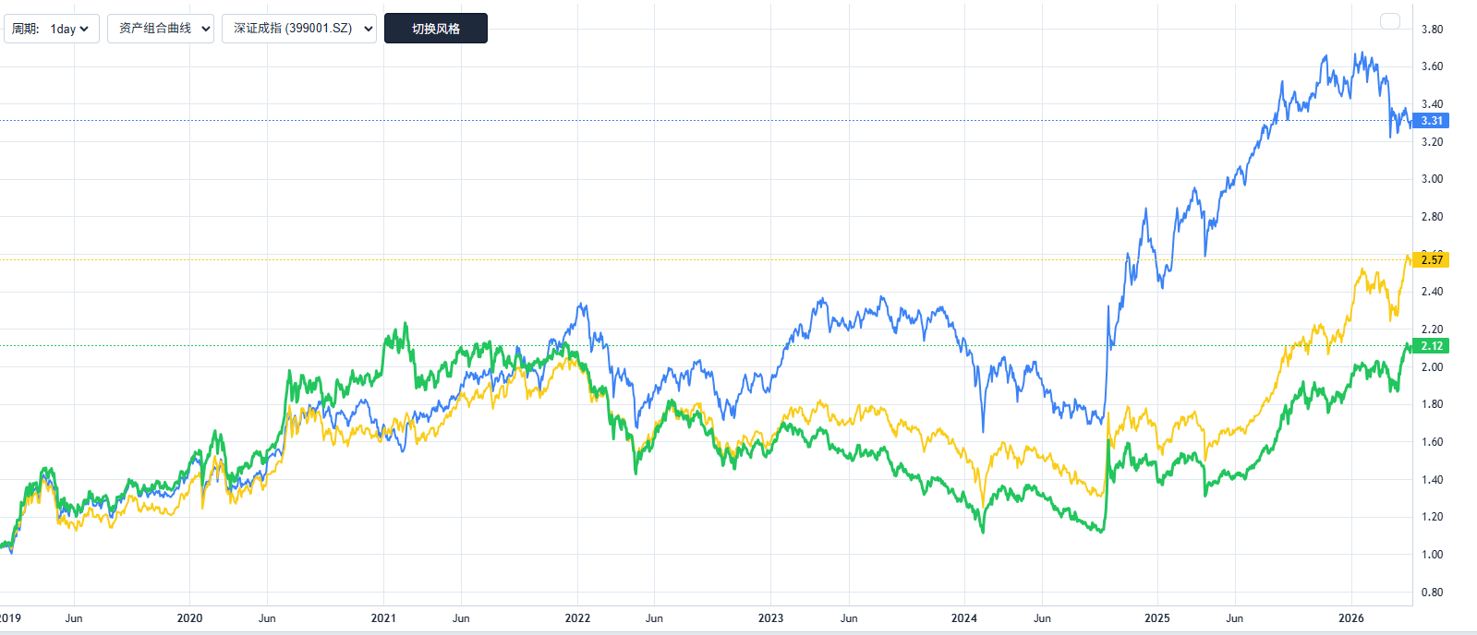

 | 蓝色线：策略曲线 | 黄色线：等比例买入 |  | 绿色线：深成指
 | 2019年股票池，从2019年1月1日——2020年1月1日
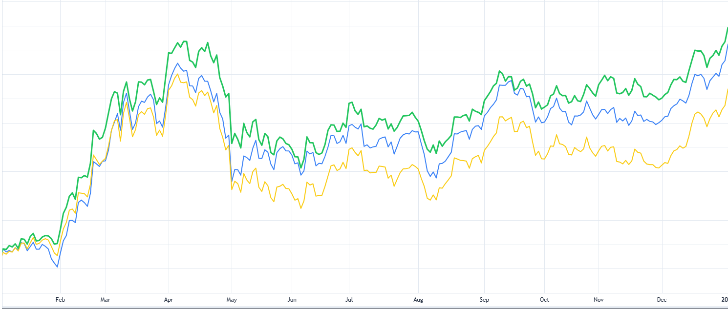

 | 蓝色线：策略曲线 | 黄色线：等比例买入 |  | 绿色线：深成指
 | 2019年股票池，从2020年1月1日——2021年1月1日
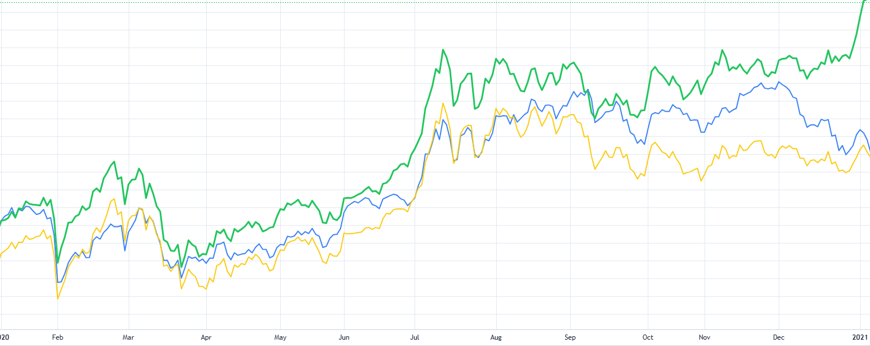

 | 蓝色线：策略曲线 | 黄色线：等比例买入 |  | 绿色线：深成指
 | 2019年股票池，从2021年1月1日——2022年1月1日
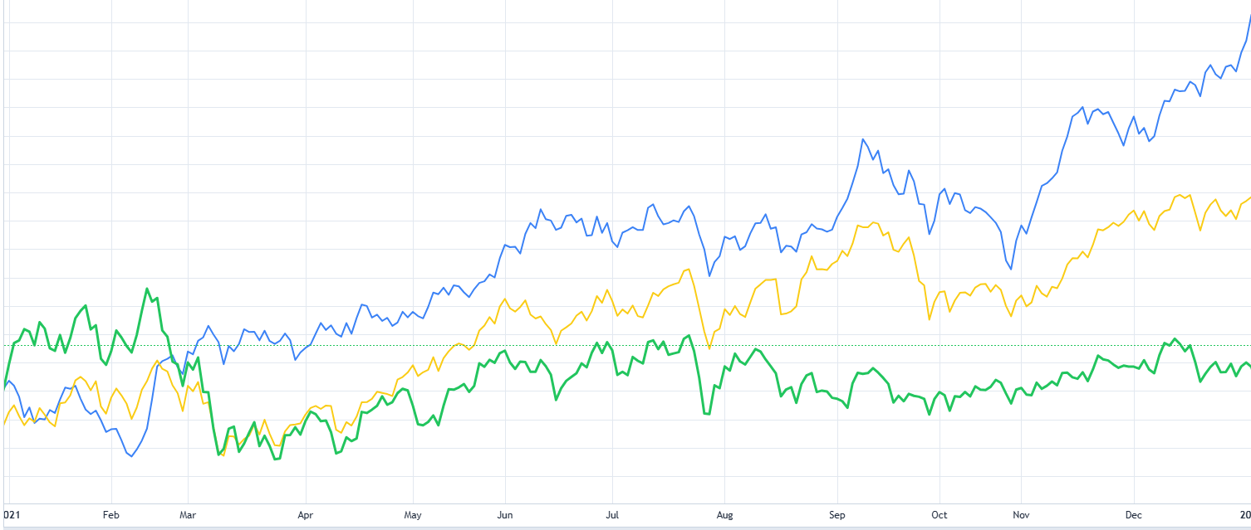

 | 蓝色线：策略曲线 | 黄色线：等比例买入 |  | 绿色线：深成指
 | 2019年股票池，从2022年1月1日——2023年1月1日
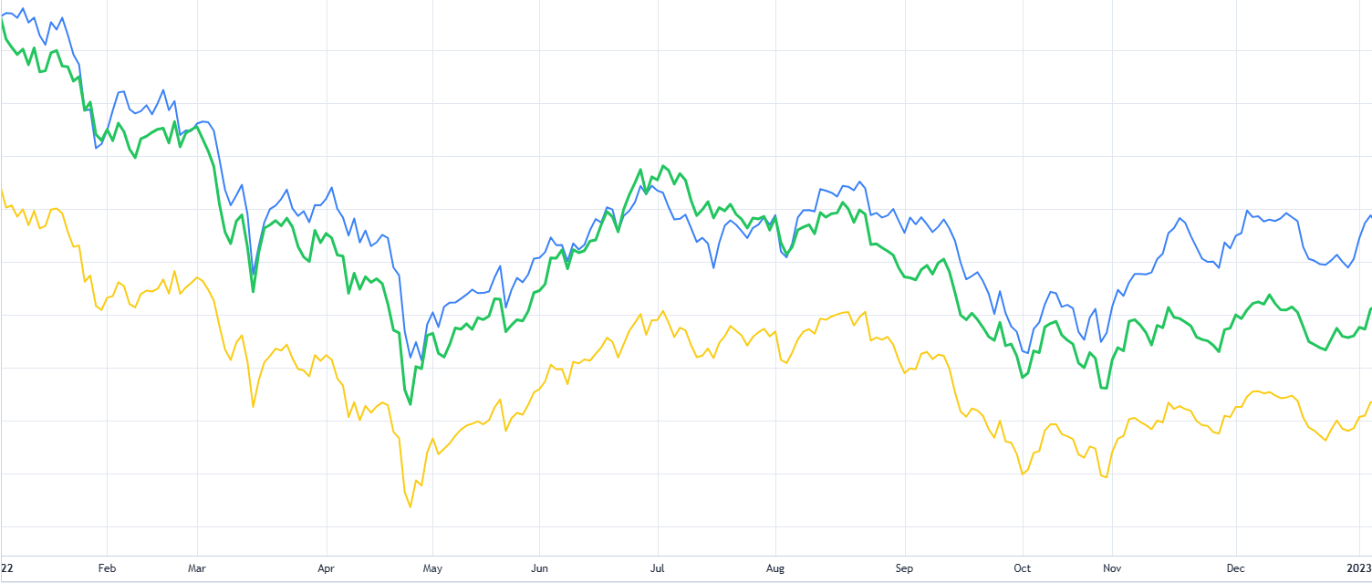

 | 蓝色线：策略曲线 | 黄色线：等比例买入 |  | 绿色线：深成指
 | 2019年股票池，从2023年1月1日——2024年1月1日
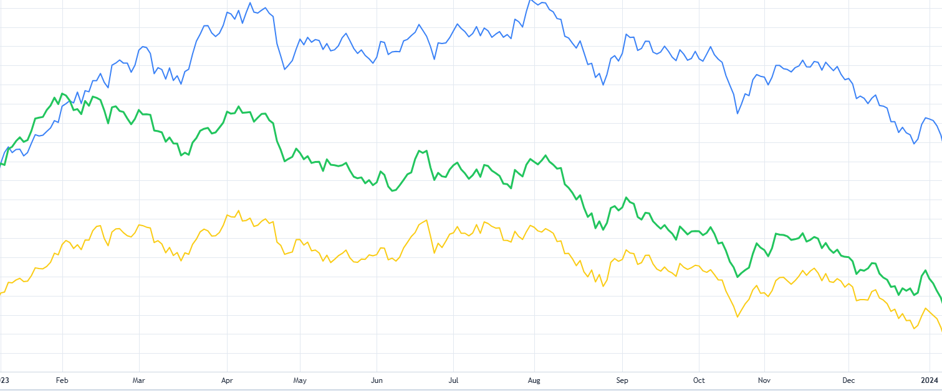

 | 蓝色线：策略曲线 | 黄色线：等比例买入 |  | 绿色线：深成指
 | 2019年股票池，从2024年1月1日——2025年1月1日
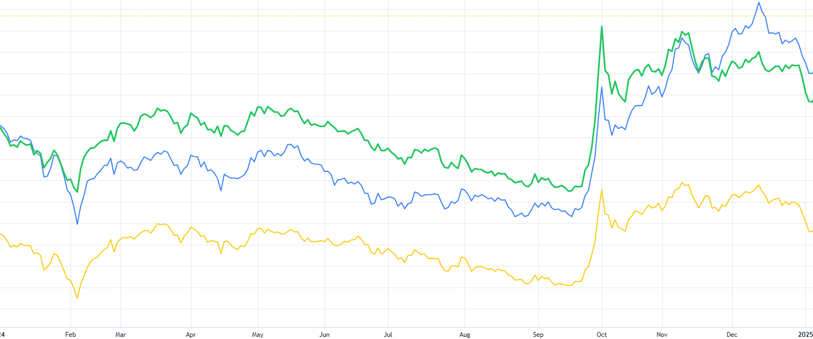

 | 蓝色线：策略曲线 | 黄色线：等比例买入 |  | 绿色线：深成指
 | 2019年股票池，从2025年1月1日——2026年4月30日
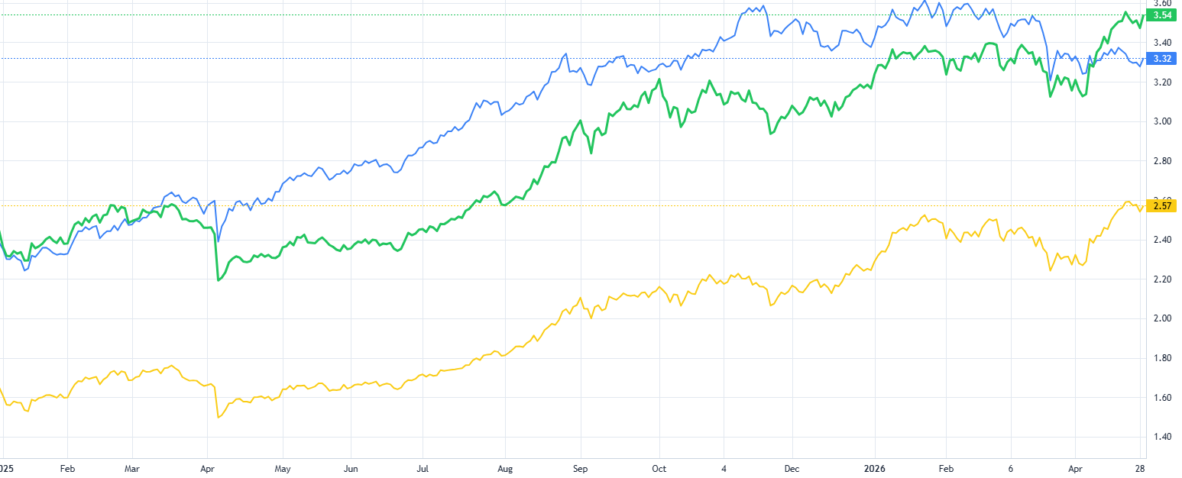

需要考虑的问题
1.没有止损，有的股票买入后一直下跌，没有比较好的止损策略 2.买入后，在出第一个卖出点的时候清仓，错失后续的收益 3.股票的选择没有采用截面选股的方式，导致偶尔持仓数量很少，进而导致收益波动大，回撤很高 4.买入点直接买入，后续继续下探没法补仓

脚注：这里策略线（蓝） 和 深成（绿）的起点永远是一样的，用于比较采用股票池和交易策略的情况下，对应的曲线和深成指的差距 等额买入(黄)线则历史起点和 策略线相同，看采用策略的累计收益差

